Solicitud gráfica
 | Área: | Matemáticas |  |  | Fecha:
 | Grado: | 8 |  |  | 2016-02-17
 | Título del tema: | Los triángulos |  |  | ¿Cuaderno de estudio o recurso? | Recurso
 | Editor: | Josué Malagón |  |  | Motor del recurso | M5A

 | Código guión o recurso: | MA_08_09_CO_REC100 | ← Para determinar este código, visite la hoja de Ayuda
 |  |  |  |  | ESPECIFICACIÓN DE ARCHIVOS A ENTREGAR
Núm. | Archivo Shutterstock o ruta en web | Imagen para: | Tipo | Ubicación de la imagen en el recurso M5A | Nombre imagen SMALL | Tamaño imagen SMALL | Nombre imagen ZOOM | Tamaño imagen ZOOM | Descripción | Observaciones
IMG01 | ver observaciones | Recurso M5A | Ilustración | Contenido | MA_08_09_CO_REC100_IMG01n.png | 286 x 286 px | MA_08_09_CO_REC100_IMG01a.png | 500 x 500 px | Construir dos triángulos uno con nombre TOR y el otro JHL, marcar los ángulos y lados tal y como se muestra en la imagen (los lados con medida deben tener cotas).
IMG02 | ver observaciones | Recurso M5A | Ilustración | Contenido | MA_08_09_CO_REC100_IMG02n.png | 286 x 286 px | MA_08_09_CO_REC100_IMG02a.png | 500 x 500 px | Contruir siete triángulos, tal cual se observa en la observación, es importante que obtenga toda la información ( Medidas, nombres de los vértices y esten numerados)
IMG03 | ver observaciones | Recurso M5A | Ilustración | Contenido | MA_08_09_CO_REC100_IMG03n.png | 286 x 286 px | MA_08_09_CO_REC100_IMG03a.png | 500 x 500 px | Triángulo con nombres como se muestra en la ilustración dada en la observación.
IMG04 | ver observaciones | Recurso M5A | Ilustración | Contenido | MA_08_09_CO_REC100_IMG04n.png | 286 x 286 px | MA_08_09_CO_REC100_IMG04a.png | 500 x 500 px | Construir dos triángulos como los que aparecen en la onservación ( marcar y nombrar los mismos ángulos, nombrar vétices y lados tal cual aparece en la imagen) si es posible rotar alguno de los triángulos para que la respuesta no sea tan evidente. Los lados deben tener cotas
IMG05 | ver observaciones | Recurso M5A | Ilustración | Contenido | MA_08_09_CO_REC100_IMG05n.png | 286 x 286 px | MA_08_09_CO_REC100_IMG05a.png | 500 x 500 px | Construir cinco triángulos como los que se muestran en la ilustración de la observación, por favor nombrar los ángulos, lados y sus medidas. Todos los triángulos deben estar marcados igual que en la imagen. | 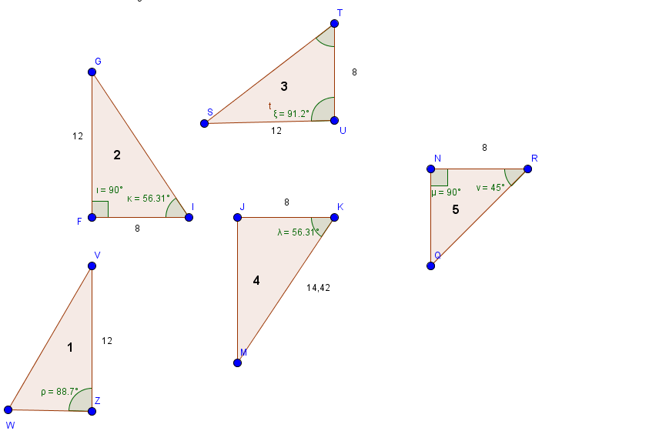
 |  |  | Ilustración

